Sheet1
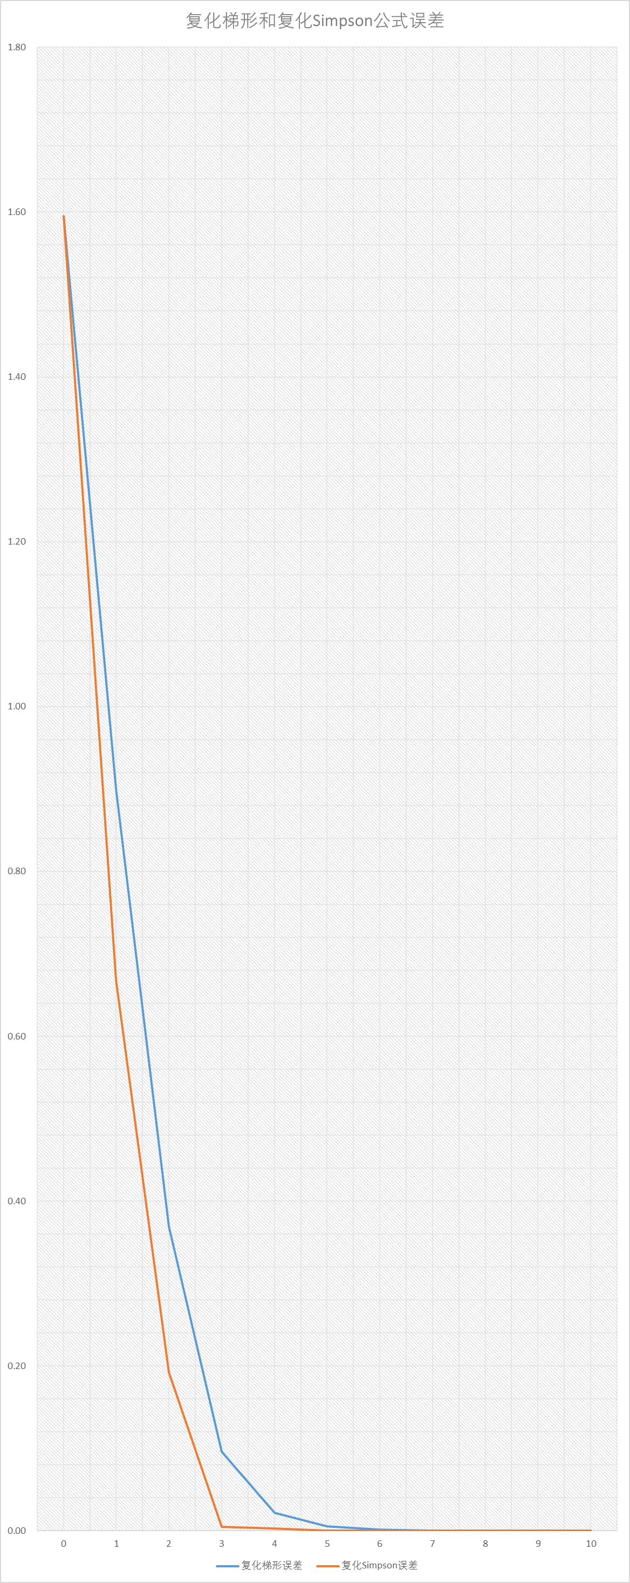
k | k | 公式计算结果 | 误差 | 误差阶 | k | 公式计算结果 | 误差 | 误差阶
0 | 0 | 4.923076923077E-01 | 1.594885942640E+00 |  | 0 | 1.478838671057E+00 | 1.594885942640E+00
1 | 1 | 1.187330316742E+00 | 8.998633182057E-01 | 8.2568E-01 | 1 | 1.419004524887E+00 | 6.681891100609E-01 | -1.3534E-01
2 | 2 | 1.717989482695E+00 | 3.692041522525E-01 | 1.2853E+00 | 2 | 1.894875871346E+00 | 1.923177636014E-01 | 1.7968E+00
3 | 3 | 1.991302433655E+00 | 9.589120129244E-02 | 1.9449E+00 | 3 | 2.082406750642E+00 | 4.786884305774E-03 | 5.3283E+00
4 | 4 | 2.065438757416E+00 | 2.175487753153E-02 | 2.1401E+00 | 4 | 2.090150865337E+00 | 2.957230388777E-03 | 6.9484E-01
5 | 5 | 2.081874052193E+00 | 5.319582755276E-03 | 2.0320E+00 | 5 | 2.087352483785E+00 | 1.588488368074E-04 | 4.2185E+00
6 | 6 | 2.085870086459E+00 | 1.323548489293E-03 | 2.0069E+00 | 6 | 2.087202097881E+00 | 8.462932700848E-06 | 4.2304E+00
7 | 7 | 2.086863132827E+00 | 3.305021210829E-04 | 2.0017E+00 | 7 | 2.087194148283E+00 | 5.133349878506E-07 | 4.0432E+00
8 | 8 | 2.087111033310E+00 | 8.260163769558E-05 | 2.0004E+00 | 8 | 2.087193666805E+00 | 3.185676655804E-08 | 4.0102E+00
9 | 9 | 2.087172986029E+00 | 2.064891875087E-05 | 2.0001E+00 | 9 | 2.087193636935E+00 | 1.987565667605E-09 | 4.0025E+00
10 | 10 | 2.087188472811E+00 | 5.162136559544E-06 | 2.0000E+00 | 10 | 2.087193635072E+00 | 1.241682312525E-10 | 4.0006E+00
复化梯形与复化Simpson公式计算结果

 | k | 复化梯形公式 | 复化Simpson公式
 | 0 | 4.923076923077E-01 | 1.478838671057E+00
 | 1 | 1.187330316742E+00 | 1.419004524887E+00
 | 2 | 1.717989482695E+00 | 1.894875871346E+00
 | 3 | 1.991302433655E+00 | 2.082406750642E+00
 | 4 | 2.065438757416E+00 | 2.090150865337E+00
 | 5 | 2.081874052193E+00 | 2.087352483785E+00
复化梯形和复化Simpson公式误差
 | 6 | 2.085870086459E+00 | 2.087202097881E+00
 | 7 | 2.086863132827E+00 | 2.087194148283E+00
 | 8 | 2.087111033310E+00 | 2.087193666805E+00
 | 9 | 2.087172986029E+00 | 2.087193636935E+00
 | 10 | 2.087188472811E+00 | 2.087193635072E+00

 | k | 复化梯形误差 | 复化Simpson误差
 | 0 | 1.594885942640E+00 | 1.594885942640E+00
 | 1 | 8.998633182057E-01 | 6.681891100609E-01
 | 2 | 3.692041522525E-01 | 1.923177636014E-01
 | 3 | 9.589120129244E-02 | 4.786884305774E-03
 | 4 | 2.175487753153E-02 | 2.957230388777E-03
 | 5 | 5.319582755276E-03 | 1.588488368074E-04
 | 6 | 1.323548489293E-03 | 8.462932700848E-06
 | 7 | 3.305021210829E-04 | 5.133349878506E-07
 | 8 | 8.260163769558E-05 | 3.185676655804E-08
 | 9 | 2.064891875087E-05 | 1.987565667605E-09
 | 10 | 5.162136559544E-06 | 1.241682312525E-10

